상품제안서
L홀더화일(박인쇄) | 상품코드: F12693

 |  |  |  |  |  |  | 02-412-0044 | www.easy1.co.kr
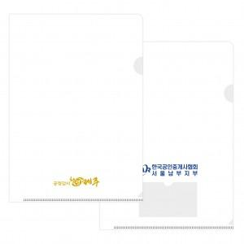

【상세/제작정보】 | .

【인쇄/포장옵션】 | 박인쇄 / 포장불가능

【공급단가】 | 수량 | 1,000~ | 2,000~ | 3,000~ | 5,000~ | 10,000~
*VAT별도 | 기본형 | 220원 | 210원 | 200원 | 190원 | 180원
 | 명함꽂이 추가 | 290원 | 280원 | 270원 | 260원 | 250원

【상품 URL】 | https://easy1.co.kr:443/src/goods_detail.php?gdno=12693

